主标
工厂：义乌民派 |  |  |  | 工厂：嵊州市尚雅 |  |  |  |  | 工厂：义乌欣润
主标:尺寸同之前订单 | 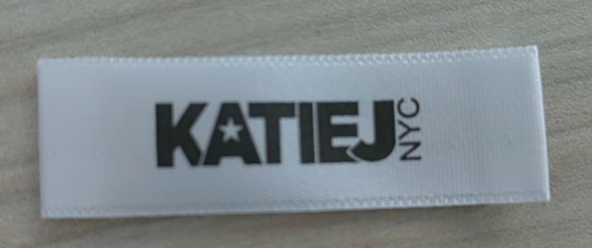 |  |  | 主标:尺寸同之前订单 |  |  |  |  | 主标:尺寸同之前订单
明细： |  |  |  | 明细： |  |  |  |  | 明细：
款号： | 订单号; | 尺寸： | 下单数量： | 款号： | 订单号; | 尺寸： | 下单数量： |  | 款号： | 订单号; | 尺寸： | 下单数量：
Liana tank | PO51245 | S/M | 116 | Lucky tube top | PO51245 | XS | 12 |  | Maizie top | PO51245 | S/M | 348
 |  | L/XL | 116 |  |  | SM | 66 |  |  |  | L/XL | 348
 | PO51482 | S/M | 96 |  |  | MD | 66 |  |  | PO51482 | S/M | 552
 |  | L/XL | 96 |  |  | LG | 66 |  |  |  | L/XL | 552
 | PO61492 | S/M | 16 |  |  | XL | 66 |  |  | PO61492 | S/M | 96
 |  | L/XL | 16 | Lucky tube top | PO51482 | XS | 0 |  |  |  | L/XL | 96
 |  |  |  |  |  | SM | 4
总数量： |  | S/M | L/XL |  |  | MD | 4 |  | 总数量： |  | S/M | L/XL
 |  | 250 | 250 |  |  | LG | 4 |  |  |  | 1055 | 1055
注意：这个款是新款 需要和客户确认下是否用这个主标，确认后再做大货 |  |  |  |  |  | XL | 4 |  | 注意：这个款是新款 需要和客户确认下是否用这个主标，确认后再做大货
主标下单明细 日期：2024.10.14 |  |  |  | Lucky tube top | PO51492 | XS | 6 |  | 主标下单明细 日期：2024.10.14
 |  |  |  |  |  | SM | 14 |  | Maizie top | 这个订单是翻单并且比较急的，所以这个订单可以直接做大货，谢谢
 |  |  |  |  |  | MD | 14
 |  |  |  |  |  | LG | 10
 |  |  |  |  |  | XL | 4
 |  |  |  | 总数量： |  | XS | SM | MD | LG | XL
 |  |  |  |  |  | 25 | 90 | 90 | 90 | 80
 |  |  |  | 注意：这个款是新款 需要和客户确认下是否用这个主标，确认后再做大货
 |  |  |  | 主标下单明细 日期：2024.10.14

洗标
Liana tank 蕾丝花边背心
洗标型号： | 根据去年订单 | 图片： | 正面 反面
STYLE# | 尺寸 | 下单数量： | 成分： | RN# | BATCH#
LIANATANKT | S/M | 250 | 92%NYLON 8%SPANDEX | 157807 | 10202430
 | L/XL | 250
洗标下单明细 日期：2024.11.15 注意：LAYOUT 确认以后再生产大货

Lucky tube top
洗标型号： | 根据去年订单 | 图片： | 正面 反面
STYLE# | 尺寸 | 下单数量： | 成分： | RN# | BATCH#
LUCKYTUBETOPT 把U---改Y | SM | 71 | 94%RAYON 6%SPANDEX | 157807 | 10202430
 | MD | 75
 | LG | 71
 | XL | 67

LUCKYTUBETOPJ 把U---改Y | XS | 23
 | SM | 23
 | MD | 19
 | LG | 19
洗标下单明细 日期：2024.11.15 注意：LAYOUT 确认以后再生产大货 数量有所更新，放了几个余量

Maizie top 花朵款 背心
洗标型号： | 根据去年订单 | 图片： | 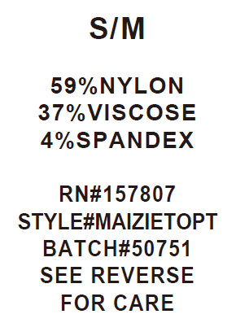 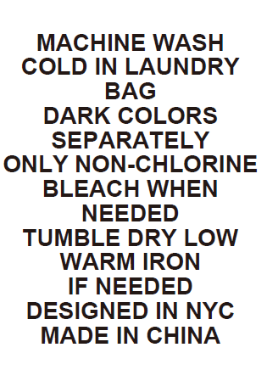 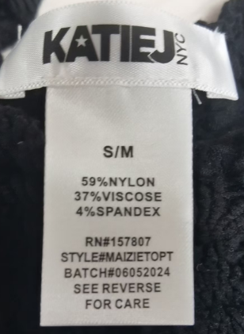 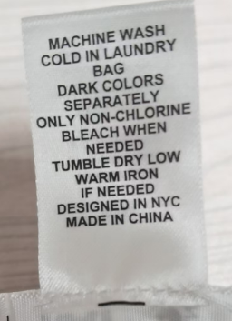 正面 反面
STYLE# | 尺寸 | 下单数量： | 成分： | RN# | BATCH#
MAIZIETOPT | S/M | 1055 | 59%NYLON 37%VISCOSE 4%SPANDEX | 157807 | 10202430
 | L/XL | 1055
洗标下单明细 日期：2024.11.15 注意：确认以后再生产大货

